Sheet1
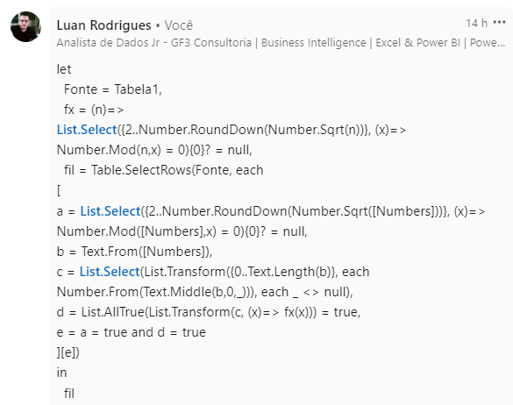
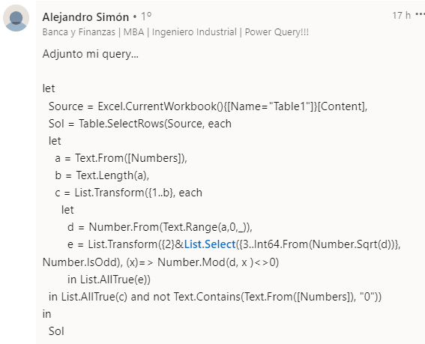
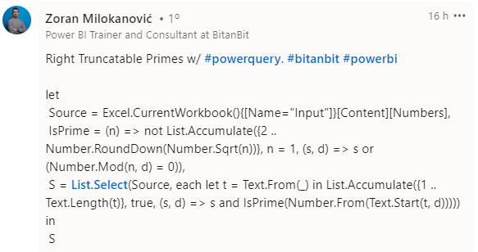
Numbers | Answer Expected
311 | 311
5939 | 5939
67373 | 373393
373393 | 59393339
8933738 | 73939133
9367317
59393339
60636367
73939133
963672562
Liste todos os Primos Truncatable Certos. Um primo truncatável direito é um número primo que não contém 0 e se o dígito mais à direita é sucessivamente removido, então todos os números resultantes são primos. Por exemplo, 7193 - desde 7193, 719, 71 e 7 todos são primos..
7193

